Forside
International LønStatistik 2. kvartal 2025
5. september 2025

LAVERE LØNUDVIKLING I DANMARK END I UDLANDET

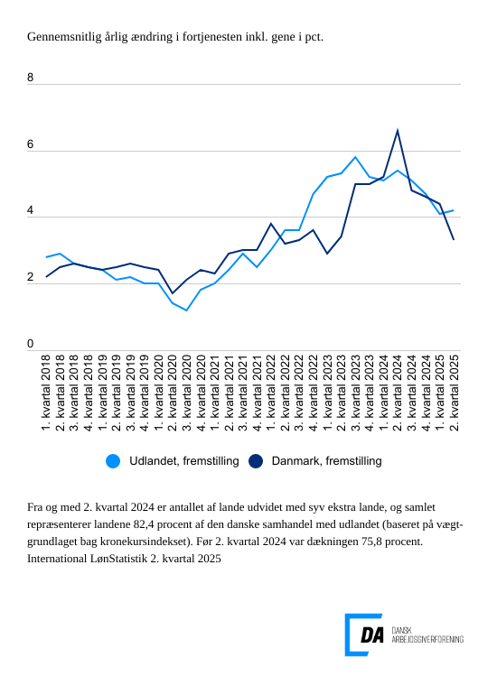
Lønstigningstakten inden for fremstilling for udlandet var på 4,2 procent for 2. kvartal 2025 og tiltager med 0,1 procentpoint i forhold til kvartalet før. Den danske lønstigningstakt var på 3,3 procent. Lønstigningstakten for Danmark er aftaget med 0,9 procentpoint i forhold til 1. kvartal 2025 og ligger nu lavere end udlandet.

Tabel 1: Sammenvejet lønudviklng for brancher
Tabel 2: Samhandelsvægte
Metode
Kontakt

Den sammenvejede lønstigningstakt for fremstilling i udlandet lå på 4,2 procent fra 2. kvartal 2024 til 2. kvartal 2025. Stigningstakten for Danmark var på 3,3 procent, og den aftager i forhold til kvartalet før, hvor den lå på 4,4 procent. Spændet i lønudvikling mellem Danmark og udlandet lå for 2. kvartal 2025 på 0,9 procentpoint, og for kvartalet før var lønudviklingen i Danmark 0,1 procentpoint højere end i udlandet.

Højere lønudvikling inden for bygge og anlæg i udlandet end i Danmark
I udlandet er lønudviklingen inden for bygge og anlæg på 5,2 procent fra 2. kvartal 2024 til 2. kvartal 2025. I forhold til den årlige ændring i 1. kvartal 2025 aftager lønudviklingen med 0,1 procentpoint. I Danmark steg lønnen 3,5 procent i 2. kvartal 2025. Lønudviklingen aftager i forhold til kvartalet før fra 4,3 procent.

Tiltagende lønstigningstakt inden for handel i udlandet
Inden for handel steg lønnen i udlandet 4,4 procent fra 2. kvartal 2024 til 2. kvartal 2025. Lønudviklingen tiltager 0,3 procentpoint i forhold til kvartalet før. Den danske lønstigningstakt var på 3,5 procent fra 2. kvartal 2024 til 2. kvartal 2025.

Højere lønudvikling for transporten i udlandet end i Danmark
Den udenlandske lønstigningstakt inden for transport var på 4,3 procent fra 2. kvartal 2024 til 2. kvartal 2025. Den aftager i forhold til kvartalet med 0,4 procentpoint. Den danske lønstigningstakt var på 3,3 procent for 2. kvartal 2025, og den aftager fra 4,5 procent for 1. kvartal 2025.

Opdateringer til stigningstakter for udlandet i det forudgående kvartal
Ved udgivelsen af International LønStatistik 1. kvartal 2025 var der ikke stigningstakter for 1. kvartal 2025 for samtlige lande, der indgår i de sammenvejede stigningstakter for udlandet. I tilfælde hvor der ikke findes tal for kvartalet, som udgivelsen omhandler, er de seneste aktuelle tal lagt til grund. For fremstilling viste udgivelsen International LønStatistik 1. kvartal 2025 en stigningstakt for udlandet på 4,2 procent for 1. kvartal 2025, og tallet for samme kvartal er i nærværende udgivelse 4,1 procent. Opdateringen til den sammenvejede stigningstakt for det forudgående kvartal var dermed 0,1 procentpoint for fremstilling. For bygge og anlæg er der tilsvarende tale om en opdatering på 0,4 procentpoint, mens tallet for handel er opdateret med 0,1 procentpoint. For transport er tallet uændret.

